MAPA CAE 2018
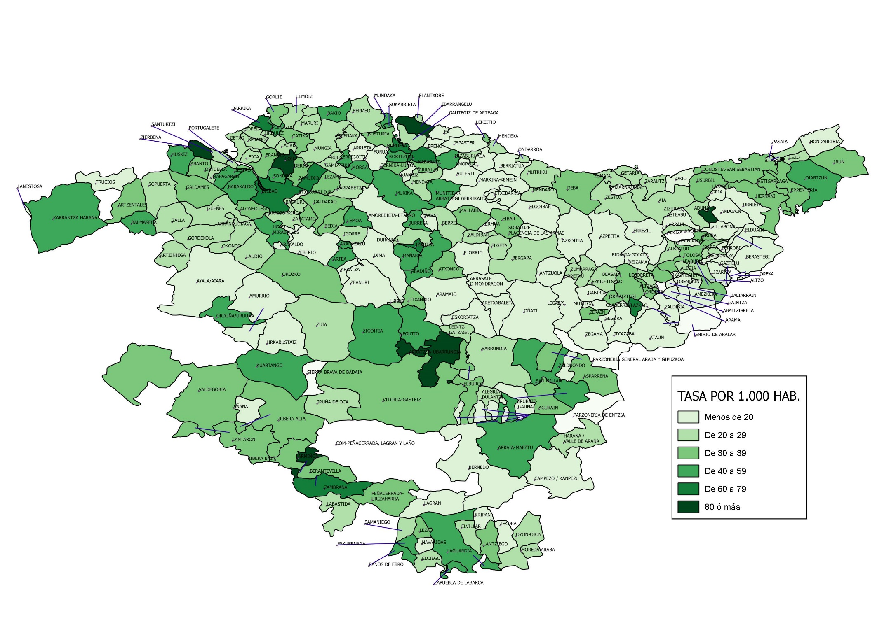
TASA DE INFRACCIONES PENALES POR MUNICIPIO. AÑO 2018

